Source - Methodologie
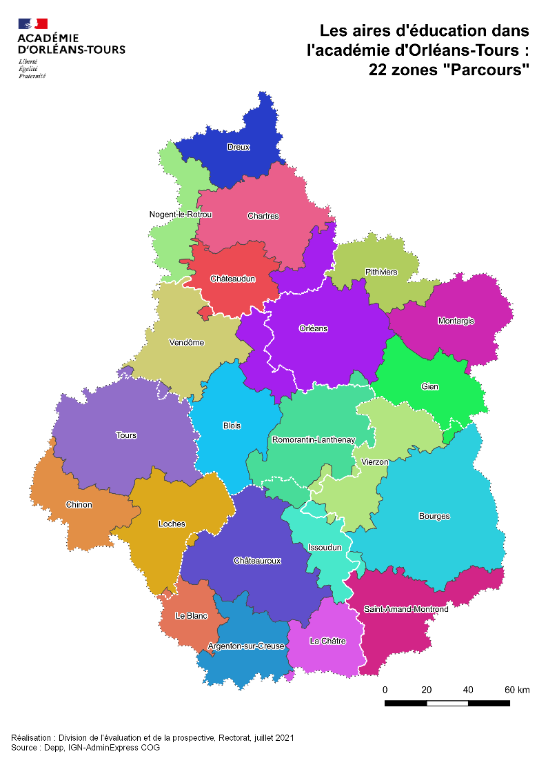
Champ source et méthode

Cette étude s’inscrit dans une opération de publication coordonnée entre la Direction de l’évaluation, de la prospective et de la performance – service statistique du ministère de l’Education nationale, de la jeunesse et des sports – qui propose un regard national sur la mesure et la description des mobilités résidentielles des élèves et de leurs familles, et les académies ou les régions académiques, qui développent des éclairages locaux sur le sujet.

Champ : cette Note d’Information couvre les effectifs sous statut scolaire suivant une formation au premier degré, en collège (hors Segpa) ou en seconde des secteurs public et privé sous contrat. Sont donc exclus du champ les élèves inscrits dans un établissement du premier ou du second degré relevant d’autres ministères, et notamment des ministères de l’Agriculture, de l’Agroalimentaire et de la Forêt, de la Défense, du Travail, de l’Emploi, de la Formation professionnelle et du Dialogue social ou celui des Affaires sociales et de la Santé. Sont également exclus les élèves scolarisés dans un établissement du secteur privé hors contrat. Le champ de l’étude relatif au premier degré se limite aux élèves inscrits dans le premier degré aux rentrées 2020, 2021 et 2022, ayant déclaré une commune de résidence à chacune de ces rentrées et inscrits dans un des niveaux allant de la grande section de maternelle au CM2. Dans le premier degré, comme dans le second degré, le champ des élèves concernés par la mobilité résidentielle une année scolaire donnée est celui des élèves dont la commune de résidence enregistrée pour l’année scolaire considérée, identifiée par son code INSEE, diffère de celle déclarée pour l’année scolaire antérieure. Les mobilités résidentielles depuis l’étranger ou vers un pays étranger sont également exclues du champ de l’étude, faute d’une précision suffisante sur les adresses étrangères dans les systèmes d’information.

Source : MENJS-DEPP, système SCOLARITÉ, Diapre.

Méthode :

La mobilité résidentielle dans le premier degré (comme dans le second degré) est mesurée en comparant les communes de résidence entre deux années scolaires. La commune de résidence de l'année scolaire antérieure n'étant pas directement disponible dans les extractions Diapre, nous avons été amenés à réaliser des appariements entre extractions Diapre issues de deux années scolaires consécutives pour procéder à ces comparaisons. Dans ce cadre, nous avons effectués les appariements suivants : - appariements entre Diapre janvier de l'année scolaire 2018/2019, Diapre juin de l’année scolaire 2018/2019 et Diapre juin de l’année scolaire 2019/2020 pour étudier la mobilité entre les années scolaires 2018/2019 et 2019/2020 (soit deux appariements); - appariement entre Diapre janvier de l'année scolaire 2019/2020, Diapre juin de l’année scolaire 2019/2020 et Diapre janvier de l’année scolaire 2020/2021 pour étudier la mobilité entre les années scolaires 2019/2020 et 2020/2021 (soit deux appariements); - appariement entre Diapre janvier de l'année scolaire 2020/2021, Diapre juin de l’année scolaire 2020/2021 et Diapre janvier de l’année scolaire 2021/2022 pour étudier la mobilité entre les années scolaires 2020/2021 et 2021/2022 (soit deux appariements). Ne disposant pas d’identifiant direct permettant d’appareiller directement les extractions Diapre entre elles, nous avons utilisé comme clé d’appariement la clé constituée des variables suivantes : -CODESEXE (sexe de l’élève), DATNAI (date de naissance jour/mois/année de l’élève), CODECOMNAI (code INSEE de la commune de naissance), N1CODEETABLISSEMENT (le numéro UAI de l’école où l’élève était inscrit l’année scolaire antérieure), N1CODENIVEAU (le niveau scolaire de l’élève l’année scolaire antérieure) disponibles dans le Diapre janvier de l'année scolaire N/N+1 pour les appariements entre juin N et janvier N+1; -CODESEXE (sexe de l’élève), DATNAI (date de naissance jour/mois/année de l’élève), CODECOMNAI (code INSEE de la c

L'origine sociale des élèves du second degré est appréhendée en quatre catégories selon un regroupement des PCS des responsables légaux. Ainsi, la catégorie «très favorisée» regroupe les chefs d'entreprise de dix salariés ou plus, les cadres et professions intellectuelles supérieures, les instituteurs et les professeurs des écoles. La catégorie «favorisée» regroupe les professions intermédiaires (sauf instituteurs et professeurs des écoles), les retraités cadres et des professions intermédiaires. La catégorie «moyenne» regroupe les agriculteurs exploitants, les artisans et commerçants, et les employés. La catégorie «défavorisée» regroupe les ouvriers, les retraités ouvriers et employés, les autres inactifs (chômeurs n'ayant jamais travaillé, personnes sans activité professionnelle). La qualité relative de la variable indiquant la PCS du responsable légal de l'élève dans les extractions Diapre (52,6 % de taux de réponse) ne nous a pas permis d'appréhender la mobilité résidentielle sous l'angle de l'origine sociale dans le premier degré.

Les aires d'éducation "Parcours"
Ce zonage a été développé en 2021 par des services statistiques du ministère de l’Education nationale, de la jeunesse et des Sports (MENJS) pour répondre à des problématiques liés au parcours et à la réussite des élèves. Il s’appuie sur les flux d’élèves entre les communes de résidence et les communes de scolarisation sur l’ensemble des établissements public et privé de l’Education nationale. La méthodologie de construction respecte la logique principale des zonages statistiques, au sens où elle constitue une partition du territoire constitué par les départements de France métropolitaine et d’outre-mer. Le zonage a été réalisé à partir de regroupement de communes. Ainsi, il permet une utilisation simple et la mise en relation avec la plupart des bases de données disponibles. En outre, il offre une maille territoriale pertinente pour le suivi fin des politiques éducatives. Dans l’académie d’Orléans-Tours, 22 aires d’éducation « Parcours » ont été construites. 3 dans le Cher, 4 en Eure-et-Loir, 5 dans l’Indre, 3 en Indre-et-Loire, 3 dans le Loir-et-Cher et 4 dans le Loiret.

Figure 1
Figure 1 : Taux de mobilité des élèves dans l'académie d'Orléans-Tours

Lecture : à la rentrée 2021, 6,3 % des élèves du premier degré, résidants et scolarisés dans l'académie d'Orléans-Tours à la rentrée 2020, ont changé de commune de résidence par rapport à la rentrée précédente. Ces taux sont égaux respectivement à 6,8 % et 8,8 % à la rentrée 2020.
Champ : Élèves inscrits dans le 1er degré en grande section ou en élémentaire, en formation en collège (hors SEGPA) ou en Seconde France entière, secteurs public et privé sous contrat dans des établissements sous tutelle du MENJS.
Source : MENJS-DEPP - Rectorat -DEP

 | 2019-2020 | 2020-2021 | 2021-2022
1er degré | 5.7% | 5.8% | 6.3%
2nd degré | 5.8% | 6.7% | 7.2%
1er cycle du 2nd degré | 5.9% | 6.5% | 7.0%
Seconde | 5.5% | 7.4% | 8.0%

Figure 2
Figure 2 : Mobilité résidentielle des élèves du 1er degré, des élèves du 1er cycle du 2nd degré et en seconde par niveau (%)
 | 2019-2020 | 2020-2021 | 2021-2022 | 2019-2020 | 2020-2021 | 2021-2022
GS | 5.9% | 6.1% | 6.5%
CP | 6.7% | 6.8% | 7.2%
CE1 | 5.7% | 6.0% | 6.4%
CE2 | 5.4% | 5.7% | 6.2%
CM1 | 5.4% | 5.2% | 5.9%
CM2 | 5.0% | 5.3% | 5.8%
6e | 9.1% | 8.8% | 9.0%
5e | 4.7% | 6.0% | 6.3%
4e | 4.8% | 5.7% | 6.4%
3e | 4.9% | 5.7% | 6.3% | 0.0 | 0.0574164243 | 0.062516635614
Seconde | 5.4% | 7.0% | 7.6% | 0.1 | 0.083629893238 | 0.092655717385

Seconde

 | GS | CP | CE1 | CE2 | CM1 | CM2 | 6e | 5e | 4e | 3e | Seconde
2019-2020 | 5.9% | 6.7% | 5.7% | 5.4% | 5.4% | 5.0% | 9.1% | 4.7% | 4.8% | 4.9% | 5.4%
2020-2021 | 6.1% | 6.8% | 6.0% | 5.7% | 5.2% | 5.3% | 8.8% | 6.0% | 5.7% | 5.7% | 7.0%
2021-2022 | 6.5% | 7.2% | 6.4% | 6.2% | 5.9% | 5.8% | 9.0% | 6.3% | 6.4% | 6.3% | 7.6%
2019-2020 |  |  |  |  |  |  |  |  |  | 4.9% | 5.9%
2020-2021 |  |  |  |  |  |  |  |  |  | 5.7% | 8.4%
2021-2022 |  |  |  |  |  |  |  |  |  | 6.3% | 9.3%

Lecture : à la rentrée 2021, 7,2 % des élèves de CP et 9 % des élèves de 6ème, résidants et scolarisés dans l'académie d'Orléans-Tours à la rentrée 2020, ont changé de commune de résidence par rapport à la rentrée précédente. Ces taux sont égaux respectivement à 6,8 % et 8,8 % à la rentrée 2020.
Champ : Élèves inscrits dans le 1er degré en grande section ou en élémentaire, en formation en collège (hors SEGPA) ou en Seconde France entière, secteurs public et privé sous contrat dans des établissements sous tutelle du MENJS.
Source : MENJS-DEPP - Rectorat -DEP

Figure 3
Figure 3 : Mobilité résidentielle des élèves du 1er cycle du 2nd degré et en seconde selon l'origine sociale

Lecture : à la rentrée 2021, 7,9 % des élèves en formation en collège ou en seconde d'origine sociale défavorisée, résidants et scolarisés dans l'académie d'Orléans-Tours à la rentrée 2020, ont changé de commune de résidence par rapport à la rentrée précédente, contre 7,5 % à la rentrée 2020.
Champ : Élèves en formation en collège (hors SEGPA) ou en seconde, secteur public et privé sous contrat dans des établissements sous tutelle du MENJS.
Source : MENJS-DEPP - Rectorat - DEP

Catégorie sociale | 2019-2020 | 2020-2021 | 2021-2022
Ensemble | 5.8% | 6.7% | 7.2%
Très favorisée | 4.7% | 5.4% | 6.1%
Favorisée | 4.6% | 5.6% | 6.3%
Moyenne | 4.9% | 6.6% | 7.1%
Défavorisée | 7.3% | 7.5% | 7.9%

Figure 3-b
Figure 3b : Mobilité résidentielle des élèves du 1er cycle du 2nd degré et en seconde selon l'origine sociale et le niveau

Niveau scolaire | Catégorie sociale | 2021-2022
Ensemble | Ensemble | 7.2%
 | Très favorisée | 6.1%
 | Favorisée | 6.3%
 | Moyenne | 7.1%
 | Défavorisée | 7.9%
Sixième | Ensemble | 9.0%
 | Très favorisée | 8.4%
 | Favorisée | 8.3%
 | Moyenne | 9.1%
 | Défavorisée | 9.2%
Cinquième | Ensemble | 6.3%
 | Très favorisée | 5.5%
 | Favorisée | 5.8%
 | Moyenne | 6.4%
 | Défavorisée | 6.8%
Quatrième | Ensemble | 6.4%
 | Très favorisée | 5.3%
 | Favorisée | 5.9%
 | Moyenne | 6.4%
 | Défavorisée | 7.1%
Troisième | Ensemble | 6.3%
 | Très favorisée | 5.0%
 | Favorisée | 5.0%
Ensemble Sixième Cinquième Quatrième Troisième Seconde 2GT Seconde Pro
 | Moyenne | 6.5%
 | Défavorisée | 7.2%
Seconde GT | Ensemble | 7.6%
 | Très favorisée | 7.3% | Lecture : à la rentrée 2021, 7,9 % des élèves en formation en collège ou en seconde d'origine sociale défavorisée, résidants et scolarisés dans l'académie d'Orléans-Tours à la rentrée 2020, ont changé de commune de résidence par rapport à la rentrée précédente, contre 7,5 % à la rentrée 2020.
 | Favorisée | 7.4%
 | Moyenne | 8.2% | Champ : Élèves en formation en collège (hors SEGPA) ou en seconde, secteur public et privé sous contrat dans des établissements sous tutelle du MENJS.
 | Défavorisée | 7.4% | Source : MENJS-DEPP - Rectorat - DEP
Seconde Pro | Ensemble | 9.3%
 | Très favorisée | 10.5%
 | Favorisée | 9.2%
 | Moyenne | 9.5%
 | Défavorisée | 8.9%

Figure 4-a
Figure 4a – Mobilité intra et inter académique dans le premier degré, par niveau – Rentrées 2019, 2020 et 2021 (en %)

 | Mobilité intra académique | Mobilité inter académique
2019 | 4.4% | 1.3%
2020 | 4.4% | 1.4%
2021 | 4.7% | 1.6%
2019 | 4.5% | 1.4%
2020 | 4.5% | 1.6%
2021 | 4.7% | 1.8%
2019 | 5.4% | 1.3%
2020 | 5.1% | 1.7%
2021 | 5.4% | 1.8%
2019 | 4.4% | 1.3%
2020 | 4.5% | 1.5%
2021 | 4.7% | 1.7%
2019 | 4.2% | 1.2%
2020 | 4.3% | 1.4%
2021 | 4.6% | 1.6%
2019 | 4.2% | 1.2%
2020 | 3.9% | 1.3%
2021 | 4.4% | 1.5%
2019 | 3.9% | 1.1%
2020 | 4.1% | 1.2%
2021 | 4.3% | 1.5%

Lecture : à la rentrée 2021, 4,7 % des écoliers de GS, résidants et scolarisés dans l'académie d'Orléans-Tours à la rentrée 2020, ont changé de commune de résidence par rapport à la rentrée précédente, contre 4,5 % à la rentrée 2020.

Champ : Élèves en formation en collège (hors SEGPA) ou en seconde, secteur public et privé sous contrat dans des établissements sous tutelle du MENJS.
Source : MENJS-DEPP - Rectorat - DEP

Niveau | Rentrée scolaire | Mobilité intra académique | Mobilité inter académique
Ensemble | 2019 | 4.4% | 1.3%
 | 2020 | 4.4% | 1.4%
 | 2021 | 4.7% | 1.6%

GS | 2019 | 4.5% | 1.4%
 | 2020 | 4.5% | 1.6%
 | 2021 | 4.7% | 1.8%
CP | 2019 | 5.4% | 1.3%
 | 2020 | 5.1% | 1.7%
 | 2021 | 5.4% | 1.8%
CE1 | 2019 | 4.4% | 1.3%
 | 2020 | 4.5% | 1.5%
 | 2021 | 4.7% | 1.7%
CE2 | 2019 | 4.2% | 1.2%
 | 2020 | 4.3% | 1.4%
 | 2021 | 4.6% | 1.6%
CM1 | 2019 | 4.2% | 1.2%
 | 2020 | 3.9% | 1.3%
 | 2021 | 4.4% | 1.5%
CM2 | 2019 | 3.9% | 1.1%
 | 2020 | 4.1% | 1.2%
 | 2021 | 4.3% | 1.5%

Figure 4-b
Figure 4-b : Mobilité intra et inter académique dans le second degré, par niveau – Rentrées 2019, 2020 et 2021 (en %)

 | Mobilité intra académique | Mobilité inter académique
2019 | 4.3% | 1.5%
2020 | 5.4% | 1.3%
2021 | 5.6% | 1.6%
2019 | 7.9% | 1.2%
2020 | 7.9% | 0.9%
2021 | 7.8% | 1.2%
2019 | 3.2% | 1.5%
2020 | 4.6% | 1.4%
2021 | 4.8% | 1.5%
2019 | 3.2% | 1.6%
2020 | 4.4% | 1.3%
2021 | 4.8% | 1.6%
2019 | 3.3% | 1.6%
2020 | 4.4% | 1.3%
2021 | 4.6% | 1.7%
2019 | 3.7% | 1.7%
2020 | 5.3% | 1.7%
2021 | 5.8% | 1.8%
2019 | 4.4% | 1.5%
2020 | 6.8% | 1.6%
2021 | 7.4% | 1.9%

Lecture : à la rentrée 2021, 7,8 % des élèves de 6ème, résidants et scolarisés dans l'académie d'Orléans-Tours à la rentrée 2020, ont changé de commune de résidence par rapport à la rentrée précédente, contre 7,9 % à la rentrée 2020.

Champ : Élèves en formation en collège (hors SEGPA) ou en seconde, secteur public et privé sous contrat dans des établissements sous tutelle du MENJS.
Source : MENJS-DEPP - Rectorat - DEP

Niveau | Rentrée scolaire | Mobilité intra académique | Mobilité inter académique
Ensemble | 2019 | 4.3% | 1.5%
 | 2020 | 5.4% | 1.3%
 | 2021 | 5.6% | 1.6%

Sixieme | 2019 | 7.9% | 1.2%
 | 2020 | 7.9% | 0.9%
 | 2021 | 7.8% | 1.2%
Cinquieme | 2019 | 3.2% | 1.5%
 | 2020 | 4.6% | 1.4%
 | 2021 | 4.8% | 1.5%
Quatrieme | 2019 | 3.2% | 1.6%
 | 2020 | 4.4% | 1.3%
 | 2021 | 4.8% | 1.6%
Troisieme | 2019 | 3.3% | 1.6%
 | 2020 | 4.4% | 1.3%
 | 2021 | 4.6% | 1.7%
Seconde GT | 2019 | 3.7% | 1.7%
 | 2020 | 5.3% | 1.7%
 | 2021 | 5.8% | 1.8%
Seconde Pro | 2019 | 4.4% | 1.5%
 | 2020 | 6.8% | 1.6%
 | 2021 | 7.4% | 1.9%

Figure 5
Figure 5 : Mobilités résidentielle dans l'académie d'Orléans-Tours selon la commune de départ et d'arrivée en 2021-2022

2nd degré

Lecture : 1,6 % des écoliers, résidants et scolarisés dans une commune de l'académie à la rentrée 2020, ont déménagé dans une commune hors académie à la rentrée 2021 (taux de départ). Parallèlement, à la rentrée 2021, 1,8 % des écoliers résidants et scolarisés dans une commune de l'académie, résidaient dans une commune hors académie à la rentrée 2020 (taux d'arrivée).
Champ : Élèves en formation en collège (hors SEGPA) ou en seconde, secteur public et privé sous contrat dans des établissements sous tutelle du MENJS.
Source : MENJS-DEPP - Rectorat - DEP

 |  | Mobilité intra académique | Mobilité inter académique
1er degré | Taux départ | 4.7% | 1.6%
 | Taux d'arrivée | 4.7% | 1.8%
2nde degré | Taux départ | 5.7% | 1.5%
 | Taux d'arrivée | 5.6% | 1.7%

Figure 6a
Figure 6a : Mobilité résidentielle dans le premier degré selon le département de départ et d'arrivée en 2021-2022

Lecture : 1,8 % des écoliers, résidants et scolarisés dans une commune du Loir-et-Cher à la rentrée 2020, ont déménagé dans une commune hors du Loir-et-Cher à la rentrée 2021 (taux de départ). Parallèlement, à la rentrée 2021, 2,4 % des écoliers, résidants et scolarisés dans une commune du Loir-et-Cher, résidaient dans une commune hors du Loir-et-Cher à la rentrée 2020 (taux d'arrivée).
Champ : Élèves en formation en collège (hors SEGPA) ou en seconde, secteur public et privé sous contrat dans des établissements sous tutelle du MENJS.
Source : MENJS-DEPP - Rectorat - DEP

 |  | Mobilité intra académique | Mobilité inter académique
Loiret | Taux départ | 4.4% | 2.1%
 | Taux d'arrivée | 4.4% | 2.1%
Loir-et-Cher | Taux départ | 3.5% | 1.8%
 | Taux d'arrivée | 3.5% | 2.4%
Indre-et-Loire | Taux départ | 4.4% | 1.7%
 | Taux d'arrivée | 4.4% | 1.9%
Indre | Taux départ | 4.3% | 2.5%
 | Taux d'arrivée | 4.3% | 2.8%
Eure-et-Loir | Taux départ | 4.0% | 2.6%
 | Taux d'arrivée | 4.1% | 2.6%
Cher | Taux départ | 4.1% | 2.7%
 | Taux d'arrivée | 4.1% | 2.9%

Figure 6b
Figure 6b : Mobilités résidentielle dans le second degré (1er cycle et seconde) selon le département de départ et d'arrivée en 2021-2022

Lecture : 2,3 % des collégiens et lycéens de seconde, résidants et scolarisés dans une commune du Cher à la rentrée 2020, ont déménagé dans une commune hors du Cher à la rentrée 2021 (taux de départ). Parallèlement, à la rentrée 2021, 2,4 % des collégiens et lycéens de seconde, résidants et scolarisés dans une commune du Cher, résidaient dans une commune hors du Cher à la rentrée 2020 (taux d'arrivée).
Champ : Élèves en formation en collège (hors SEGPA) ou en seconde, secteur public et privé sous contrat dans des établissements sous tutelle du MENJS.
Source : MENJS-DEPP - Rectorat - DEP

 |  | Mobilité intra académique | Mobilité inter académique
Loiret | Taux départ | 5.0% | 1.9%
 | Taux d'arrivée | 5.0% | 2.1%
Loir-et-Cher | Taux départ | 5.3% | 2.1%
 | Taux d'arrivée | 5.3% | 2.3%
Indre-et-Loire | Taux départ | 5.5% | 1.6%
 | Taux d'arrivée | 5.4% | 1.9%
Indre | Taux départ | 4.9% | 2.2%
 | Taux d'arrivée | 4.9% | 2.2%
Eure-et-Loir | Taux départ | 5.3% | 2.4%
 | Taux d'arrivée | 5.3% | 2.3%
Cher | Taux départ | 4.5% | 2.4%
 | Taux d'arrivée | 4.5% | 2.3%

Figure 8
Figure 8 : Taux de mobilité des élèves résidents et scolarisés dans l'académie selon les aires d'éducation "Parcours" en 2021-2022 - Taux de départ et Taux d'arrivée
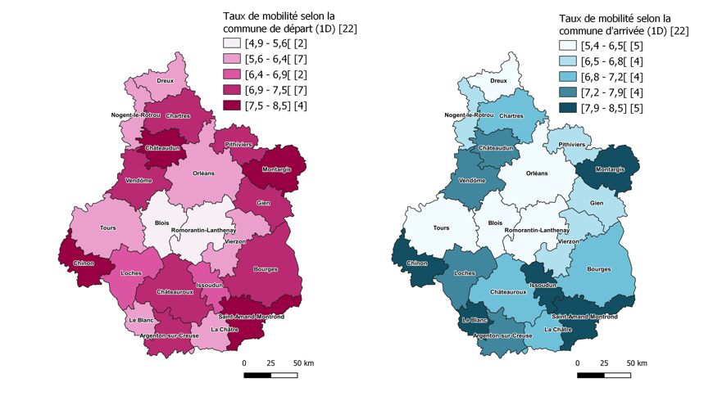
 |  | 1er degré |  |  | 2nd degré (1er cycle hors SEGPA et seconde)
Code | Libellé | Taux de départ (%) | Taux d'arrivée (%) | Solde | Taux de départ (%) | Taux d'arrivée (%) | Solde
zp1801 | Bourges | 6.9 | 6.9 | 0.0 | 7.0 | 7.0 | 0.0
zp1802 | Saint-Amand-Montrond | 8.5 | 8.5 | 0.0 | 8.0 | 8.1 | 0.1
zp1803 | Vierzon | 5.6 | 6.5 | 0.9 | 6.1 | 5.6 | -0.5
zp1804 | Chartres | 6.9 | 7.0 | 0.1 | 7.7 | 8.1 | 0.4
zp1805 | Châteaudun | 8.2 | 7.2 | -1.0 | 9.2 | 8.1 | -1.1
zp1806 | Dreux | 6.1 | 5.9 | -0.2 | 6.7 | 6.5 | -0.2
zp1807 | Nogent-le-Rotrou | 6.1 | 6.6 | 0.5 | 7.9 | 8.3 | 0.4
zp1808 | Argenton-sur-Creuse | 7.1 | 7.3 | 0.2 | 9.4 | 8.5 | -0.9
zp1809 | Le Blanc | 6.1 | 7.9 | 1.8 | 5.7 | 6.0 | 0.3
zp1810 | Châteauroux | 7.1 | 6.9 | -0.2 | 6.7 | 6.6 | -0.1
zp1811 | La Châtre | 6.1 | 6.9 | 0.8 | 6.4 | 8.0 | 1.6
zp1812 | Issoudun | 6.5 | 8.3 | 1.8 | 7.4 | 7.2 | -0.2
zp1813 | Chinon | 8.0 | 8.5 | 0.5 | 8.5 | 9.0 | 0.5
zp1814 | Loches | 6.4 | 7.5 | 1.1 | 7.1 | 7.7 | 0.6
zp1815 | Tours | 5.9 | 5.9 | 0.0 | 6.9 | 7.1 | 0.2
zp1816 | Blois | 4.9 | 5.4 | 0.5 | 7.3 | 7.8 | 0.5
zp1817 | Romorantin-Lanthenay | 5.3 | 6.0 | 0.7 | 7.5 | 7.5 | 0.0
zp1818 | Vendôme | 6.9 | 7.6 | 0.7 | 7.9 | 7.9 | 0.0
zp1819 | Gien | 7.0 | 6.6 | -0.4 | 5.9 | 6.2 | 0.3
zp1820 | Montargis | 7.5 | 8.2 | 0.7 | 8.1 | 8.6 | 0.5
zp1821 | Orléans | 5.9 | 5.9 | 0.0 | 6.6 | 6.8 | 0.2
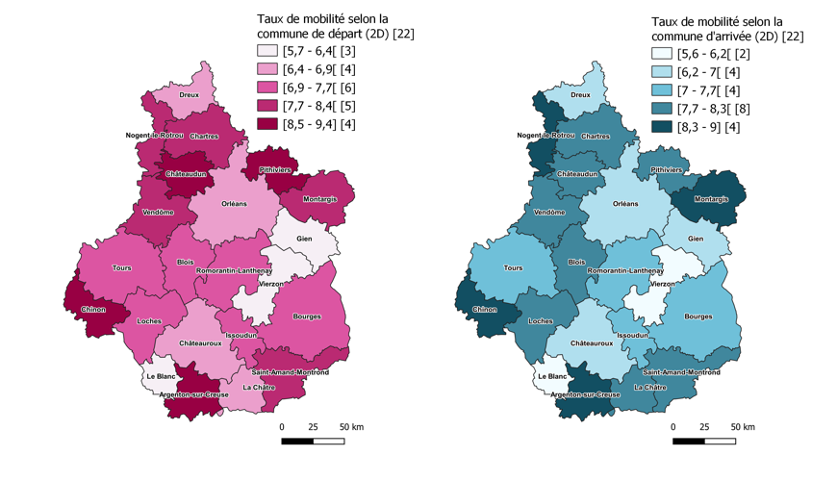
zp1822 | Pithiviers | 7.0 | 6.7 | -0.3 | 8.4 | 7.8 | -0.6

 | Académie | 6.3 | 6.5 | 0.2 | 7.2 | 7.3 | 0.1

Lecture : à la rentrée 2021, 6,9 % des écoliers et 7,0 % des collégiens (hors SEGPA) et des lycéens de seconde, résidants et scolarisés dans l'aire d'éducation "Parcours" de Bourges à la rentrée 2020, ont changé de commune de résidence par rapport à la rentrée précédente. Ces taux de mobilité sont identiques pour les élèves résidents et scolarisés dans cette aire d'éducation à la rentrée 2021.
Champ : Élèves inscrits dans le 1er degré en grande section ou en élémentaire, en formation en collège (hors SEGPA) ou en Seconde France entière, secteurs public et privé sous contrat dans des établissements sous tutelle du MENJS.
Source : MENJS-DEPP. - Rectorat -DEP

